Діффі-Хеллмана
Математичне підґрунтя алгоритму Діффі-Хеллмана

В основі алгоритму Діффі-Хеллмана полягає складність задачі дискретного логарифмування
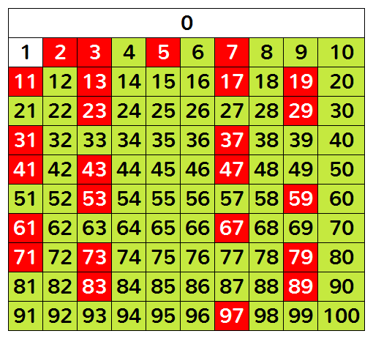
Прості числа

g, p - прості числа; x - закритий ключ. Знаходимо gx mod p
g | 3
p | 17 |  |  |  | f(x) = gx mod p
x | 4
gx mod p | 13 |  | 3x mod 17 = 13 |  |  | Alice |  | Bob
 |  |  |  |  | 1 | Обирає і публікує прості числа g, p (частини відкритого ключа) | {3, 17}
Якщо х - невідоме: |  | х | gx | gx mod p | 2 | Обирає секретний ключ a | 4 | Обирає секретний ключ b | 6
 |  | 1 | 3 | 3 | 3 | Обчислює і публікує A=ga mod p | A=13 | Обчислює і публікує B=gb mod p | B=15
 |  | 2 | 9 | 9 | 4 | Обчислює K = Ba mod p | 16 | Обчислює K = Ab mod p | 16
 |  | 3 | 27 | 10
 |  | 4 | 81 | 13
 |  | 5 | 243 | 5 | K = Ab mod p = (ga mod p)b mod p = gab mod p = (gb mod p)a mod p = Ba mod p
 |  | 6 | 729 | 15
 |  | 7 | 2187 | 11
 |  | 8 | 6561 | 16
 |  | 9 | 19683 | 14
 |  | 10 | 59049 | 8
 |  | 11 | 177147 | 7
 |  | 12 | 531441 | 4
 |  | 13 | 1594323 | 12
 |  | 14 | 4782969 | 2
 |  | 15 | 14348907 | 6
 |  | 16 | 43046721 | 1
 |  | 17 | 129140163 | 3
 |  | 18 | 387420489 | 9
 |  | 19 | 1162261467 | 10
 |  | 20 | 3486784401 | 13
 |  | 21 | 10460353203 | #NUM!

 |  | Через 16 (тобто p-1) - повторюються

 |  |  | g, p ~ 10300

